GOR RADOVI
Investitor: Aminess dd Novigrad
Građevina: Hotel Maestral - Novigrad
Opis: Sanacija stolarskih elemenata po smještajnim jedinicama

r.br. | opis stavke | jed | količina | jedinična cijena | ukupno | napomena

I. | Sanacija postojećih elemenata

A | ULAZNA VRATA
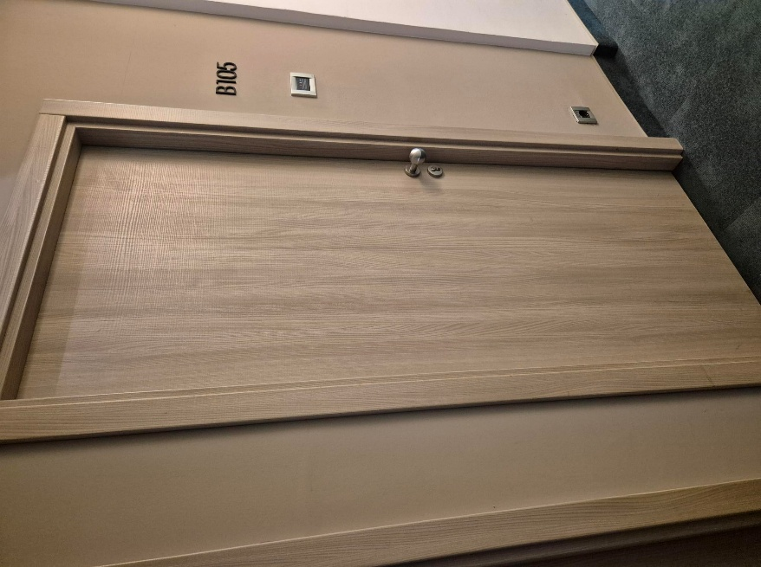 | 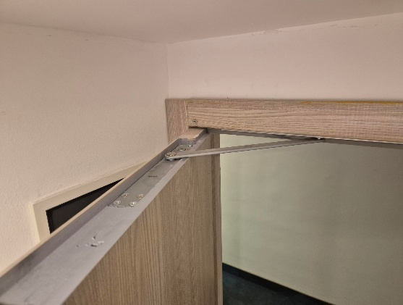 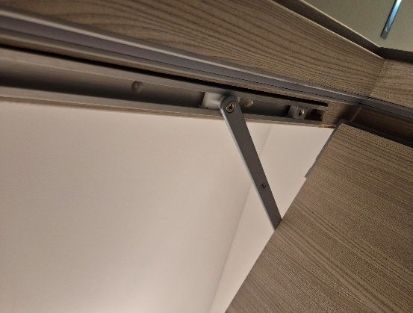 |  | 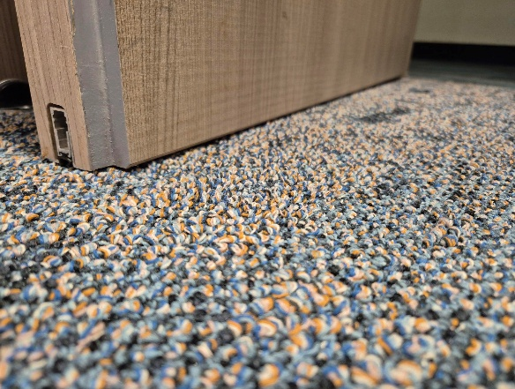
1 | Učvršćivanje štokova, podešavanje i niveliranje vrata
 | Stavka uključuje prethodni detaljni pregled svih ulaznih vrata hotela te dodatno učvršćivanje neispravno postavljenih ili nedovoljno učvršćenih štokova vrata, dodatno tiplanje "turbo" vijcima po potrebi, dodatno učvršćivanje ekspandirajućom pjenom i sve ostale radnje potrebne za pravilno funkcioniranje ulaznih vratiju soba.
 | NAPOMENA: Količina iz troškovnika je procjenjena - obračun se vrši po izvedenim količinama
 | Učvršćivanje štokova i niveliranje vrata | kom | 70.00 |  | - €

2 | Kraćenje vrata koja stružu po tepihu
 | Stavka uključuje detaljni prethodni pregled svih ulaznih vrata soba te prema potrebi - demontažu, kraćenje te ponovnu montažu vrata koja stružu po tepihu i ne zatvaraju se automatski.
 | NAPOMENA: Ovom su stavkom obuhvaćena vrata koja nije moguće riješiti u stavci A1; Količina iz troškovnika je procjenjena - obračun se vrši po izvedenim količinama
 | Kraćenje vrata koja stružu po tepihu | kom | 25.00 |  | - €

3 | Podešavanje pumpi ( hidrauličnih zatvarača)
 | Stavka uključuje pregled svih ulaznih vrata soba te prema potrebi - podešavanje ili zamjenu automatskih zatvarača koji neispravno zatvaraju ( ne zatvaraju) vrata ili previše snažno zatvaraju vrata te oštećuju konstrukciju
 | NAPOMENA:Ovom su stavkom obuhvaćena vrata koja nije moguće riješiti u stavci A1; Količina iz troškovnika je procjenjena - obračun se vrši po izvedenim količinama
a) | Pregled i podešavanje zatvarača vrata | kom | 250.00 |  | - €
b) | Zamjena zatvarača vrata | kom | 35.00 |  | - €
c) | Zamjena gornjih panti vrata ( postavljanje jačih panti jer postojeće nisu dovoljne) | kom | 35.00 |  | - €

A | ULAZNA VRATA | UKUPNO |  |  | - €

B | KLIZNI ORMARI
 | 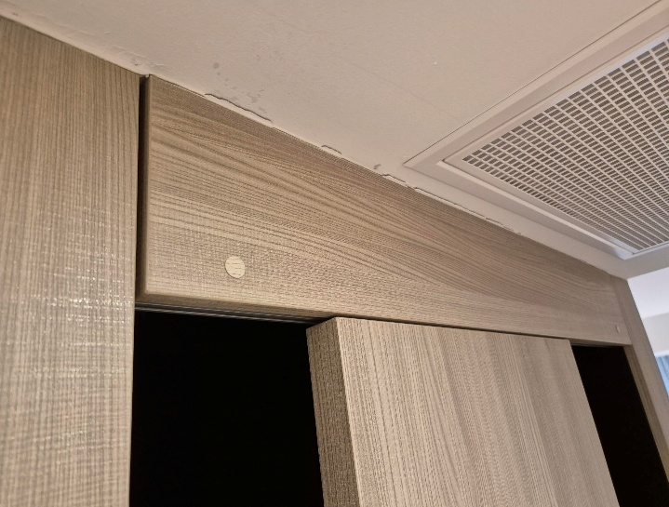
1 | Ugradnja zaustavljača i kopči na horizontalne maske
 | Stavka uključuje skidanje gornjh maski, ugradnju zaustavljača ( usporivača) na vodilicu vrata, te kopči radi učvršćivanja i lakše demontaže gornjih maski
 | Ugradnja zaustavljača i kopči na horizontalne maske | kom | 320.00 |  | - €

B | KLIZNI ORMARI | UKUPNO |  |  | - €

C | MINI BAR
 | 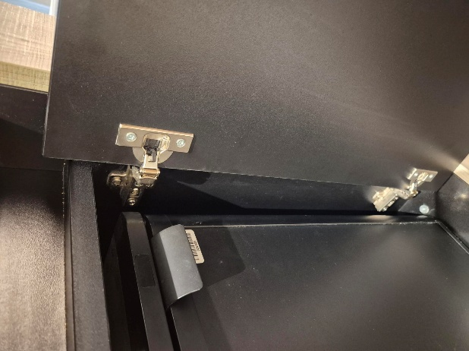 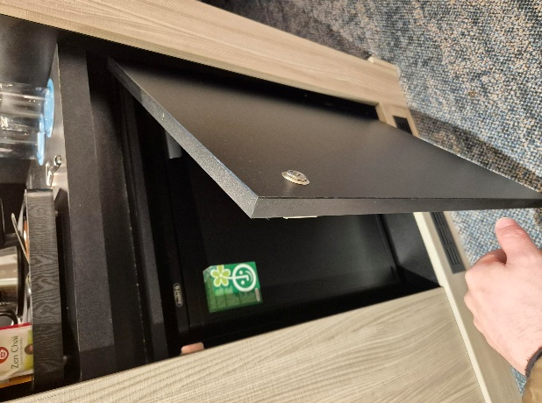
1 | Podešavanje vratnica i sistema otvaranja
 | Stavka uključuje pregled svih vrata minibara, podešavanje sistema otvaranja, te zamjenu panti prema potrebi
a) | Podešavanje vrata bez zamjene panti ( spojnica) | kom | 250.00 |  | - €
b) | Zamjena panti i podešavanje vrata | kpl | 70.00 |  | - €

C | MINI BAR | UKUPNO |  |  | - €

I. | Sanacija postojećih elemenata | UKUPNO: |  | 0.00 | - €

II. | Ugradnja dodatnih nosača konzolnih stolića

A | Konzolni stolići
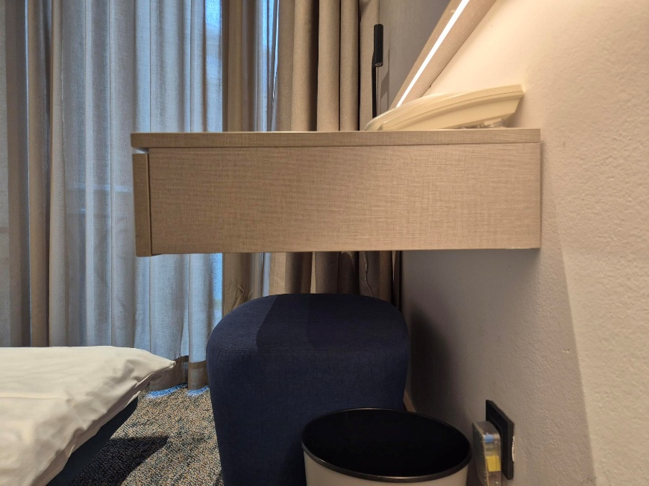 | 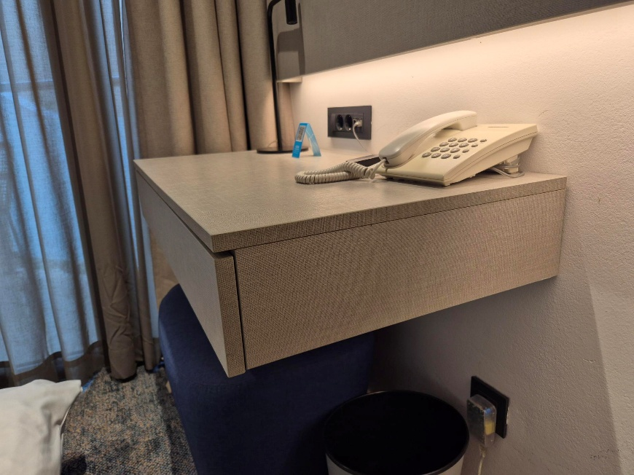
1 | Dobava i ugradnja dodatnih nosača konzolnih stolića
 | Stavka uključuje demontažu, ugradnju dodatnih metalnih mat crnih ili mat "antracit" ( tamno sivih) kosih nosača, te ponovnu montažu stolića uz podešavanje otvaranja ladice. Po svakom stoliću predvidjeti 2 kosa metalna nosača;
 | NAPOMENA: Prilikom izvođenja posebno voditi računa o podžbuknim i nadžbuknim elektroinstalacijama; prije ugradnje investitor odobrava boju i model nosača
 | Dobava i ugradnja dodatnih nosača konzolnih stolića | kpl | 320.00 |  | - €

C | Konzolni stolići | UKUPNO |  |  | - €

II. | Ugradnja dodatnih nosača konzolnih stolića | UKUPNO: |  |  | - €

 |  | SVEUKUPNO: |  |  | - €

 |  |  |  |  | PDV nije uračunat

